Tabelle1
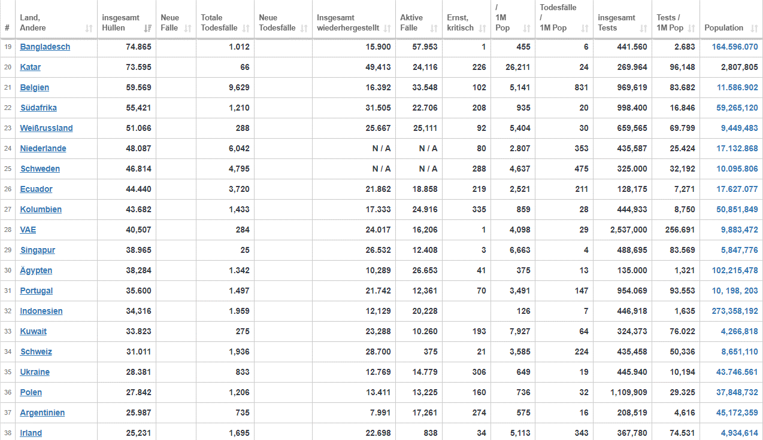
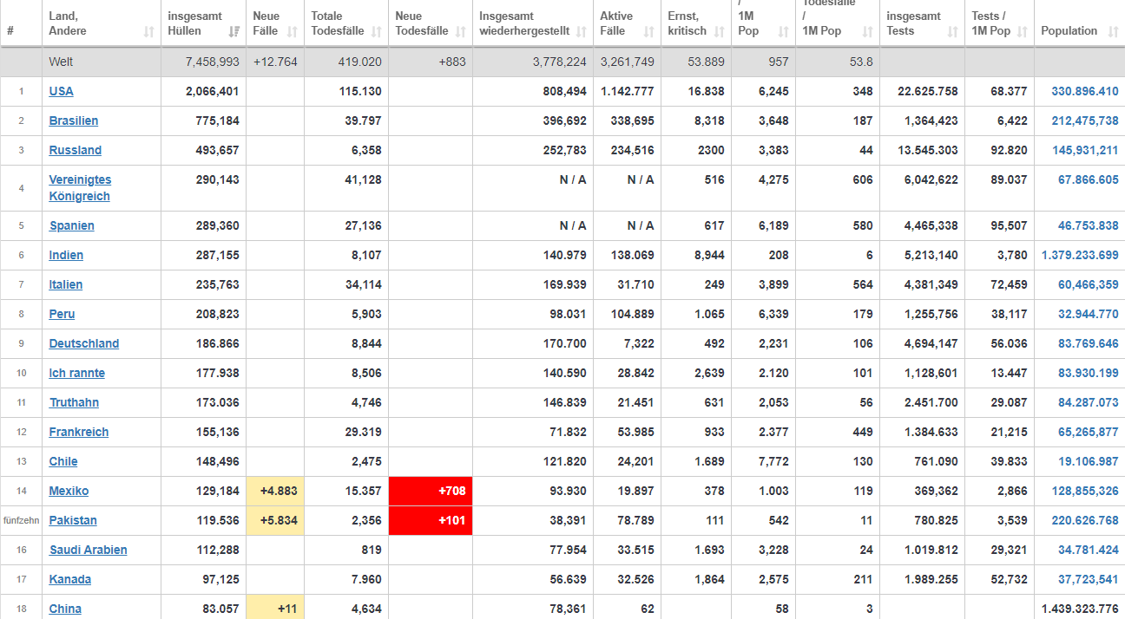
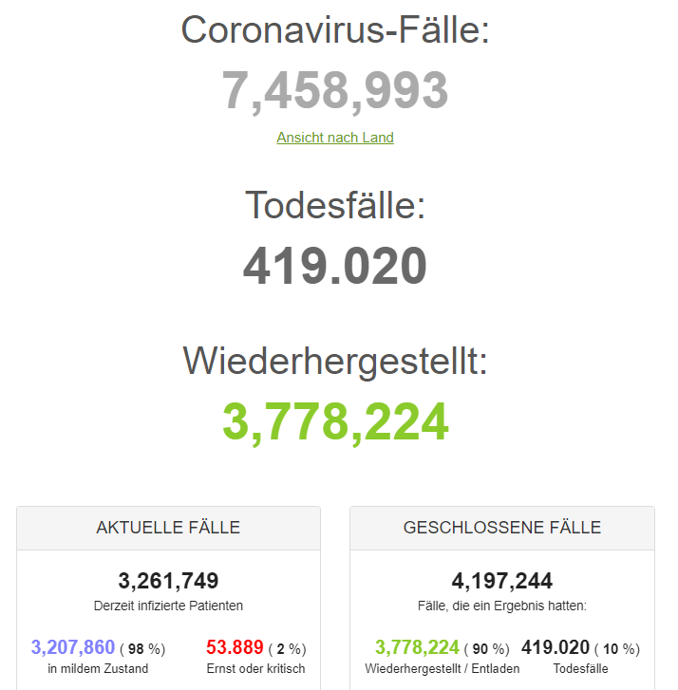
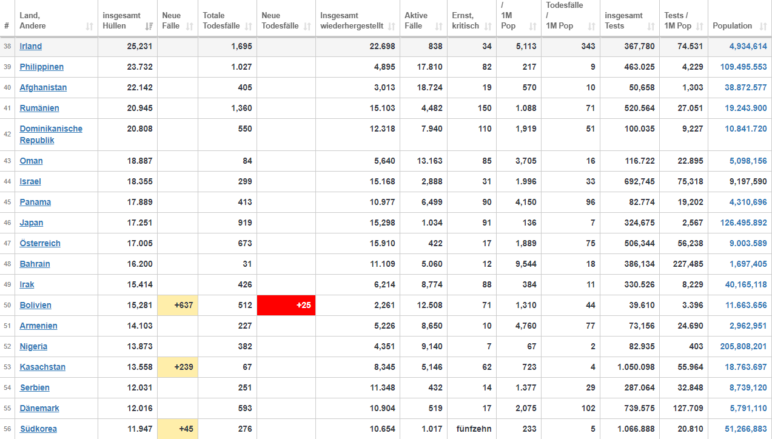
Pandemie ? Epidemie? | Werte 11.6.2020 | 1 | 2 | 3 | 4 | 5 | 6 | 7 | 9 | 12 | 18 | 21 | 24 | 25 | 34 | 46 | 47 | 56
 | Weltweit | USA | Brasilien | Russland | United Kingdom | Spanien | Indien | Italien | Deutschland | Frankreich | China | Belgien | Niederlande | Schweden | Schweiz | Japan | Österreich | Südkorea
Gesamtbevölkerungszahl | 7,700,000,000 | 330,386,650 | 212,451,006 | 145,930,189 | 67,860,771 | 46,753,542 | 1,379,011,457 | 60,467,811 | 83,765,266 | 65,263,516 | 1,439,323,776 | 11,586,077 | 17,132,248 | 10,094,775 | 8,650,074 | 126,502,211 | 9,003,589 | 51,266,162

Infizierte gesamt | 7,458,993 | 2,066,401 | 775,184 | 493,657 | 290,143 | 289,360 | 287,155 | 235,763 | 186,866 | 155,136 | 83,057 | 59,569 | 48,087 | 46,814 | 31,011 | 17,251 | 17,005 | 11,947
Infizierte gesamt % | 0.0969% | 0.6254% | 0.3649% | 0.3383% | 0.4276% | 0.6189% | 0.0208% | 0.3899% | 0.2231% | 0.2377% | 0.0058% | 0.5141% | 0.2807% | 0.4637% | 0.3585% | 0.0136% | 0.1889% | 0.0233%

Genesene | 3,778,224 | 808,494 | 396,692 | 252,783 | k. A. | k.A. | 140,979 | 169,939 | 170,700 | 71,832 | 78,361 | 16,392 | k. A. | k. A. | 28,700 | 15,298 | 15,910 | 10,654
Genesene % | 50.65% | 39.13% | 51.17% | 51.21% |  |  | 49.10% | 72.08% | 91.35% | 46.30% | 94.35% | 27.52% |  |  | 92.55% | 88.68% | 93.56% | 89.18%

Verstorbene | 419,020 | 115,130 | 39,797 | 6,358 | 41,128 | 27,136 | 8,107 | 34,114 | 8,844 | 29,319 | 4,634 | 9,629 | 6,042 | 4,795 | 1,936 | 919 | 673 | 276
Verstorbene % | 5.62% | 5.57% | 5.13% | 1.29% | 14.18% | 9.38% | 2.82% | 14.47% | 4.73% | 18.90% | 5.58% | 16.16% | 12.56% | 10.24% | 6.24% | 5.33% | 3.96% | 2.31%

Aktive Fälle | 3,261,749 | 1,142,777 | 338,695 | 234,516 | k.A. | k. A. | 138,069 | 31,718 | 7,322 | 53,985 | 62 | 33,548 | k. A. | k. A. | 375 | 1,034 | 422 | 1,017
Aktive Fälle % | 43.73% | 55.30% | 43.69% | 47.51% |  |  | 48.08% | 13.45% | 3.92% | 34.80% | 0.07% | 56.32% |  |  | 1.21% | 5.99% | 2.48% | 8.51%

Milde Fälle | 3,207,860 | 1,125,939 | 330,377 | 232,216 | k.A-. | k. A. | 129,125 | 31,469 | 6,830 | 53,052 | 62 | 33,446 | k.A. | k.A. | 354 | 943 | 405 | 1,002
Milde Fälle % |  | 98.53% | 97.54% | 99.02% |  |  | 93.52% | 99.21% | 93.28% | 98.27% | 100.00% | 99.70% |  |  | 94.40% | 91.20% | 95.97% | 98.53%

Schwere Fälle | 53,889 | 16,838 | 8,318 | 2,300 | 516 | 617 | 8,944 | 249 | 492 | 933 | 0 | 102 | 92 | 288 | 21 | 91 | 17 | 15
Schwere Fälle % | 1.65% | 1.47% | 2.46% | 0.98% |  |  | 6.48% | 0.79% | 6.72% | 1.73% | 0.00% | 0.30% |  |  | 5.60% | 8.80% | 4.03% | 1.47%

 |  |  | Dynamische Quelle Stand 11.6.2020 , 05:34 Uhr: |  |  | https://www.worldometers.info/coronavirus/#countries

